Agregar Venta
INTERFAZ: Agregar Venta

PRUEBAS FUNCIONALES |  |  |  |  |  |  |  | PRUEBAS NO FUNCIONALES
ID | Caso de Prueba | Entrada | Acción Esperada | Resultado Real | Estado | Observaciones | Evidencia | ID | Escenario | Acción | Resultado Esperado | Resultado Real | Estado | Observaciones | Evidencia
AV001 | Agregar venta con pruducto activo, y con stock | Frijol Negro 1kg, cantidad 2 Galletas Emperador Chocolate 120g, cantidad 2 | Se registra la venta correctamente | Se registró la venta correctamente | OK | Ninguna |  | NF_AV001 | Verificar que el usuario pueda agregar productos, seleccionar clientes y métodos de pago fácilmente | Navegar por la interfaz, agregar productos, seleccionar cliente y completar una venta sin ayuda externa | El usuario completa la venta sin confusión | Se reguistra la venta correctamente y sin ayuda externa | OK | Se debería mostrar un mensaje de venta realizada con éxito
AV002 | Se agrega venta con producto inactivo | Galletas Emperador Chocolate 120g, cantidad 2 | No se puede registrar la compra y marca error | No se registró la venta hubo un aviso sobre producto inactivo | OK | Agregar una columna de estatus del producto para no agregar productos suspendidos |  | NF_AV002 | Comprobar que los mensajes de error y alerta sean claros (ej. stock insuficiente, cantidad inválida) | Ingresar datos inválidos (cantidad negativa, texto en campos numéricos, producto sin stock) y observar los mensajes. | Aparecen alertas claras, específicas y amigables | No acepta caracteres extraños (no númericos) en campos como cantidad | OK | Ninguna
AV003 | Se agrega venta con producto superando el stock | Yogurt Natural Lala 200g | Marca una alerta y avisa a la BD y reabastece | Avisa que el stock es bajo y lanza una alerta | OK | Ninguna |  | NF_AV003 | Tiempo de respuesta al agregar producto o calcular total | Agregar varios productos rápidamente y medir el tiempo de respuesta al actualizar la tabla y cálculos. | La tabla y totales actualizan en <1 segundo | La respuesta es rápida | OK | Ninguna
AV004 | Quitar un producto de mi "carrito de productos" | Yogurt Natural Lala 200g | Se elimina de la tabla y se regresa el stock | Se elimina del carrito de manera exitosa | OK | Mostrar un anuncio que se eliminó el producto del carrito |  | NF_AV004 | Verificar que el total, subtotal y stock se actualicen correctamente | Agregar y eliminar productos de la venta varias veces verificando que subtotales y totales cambien correctamente. | Subtotal y total siempre se recalculan correctamente | Actualiza el totacl y subtotal y stock rápidamente y correctamente | OK | "
AV005 | Imprimir el ticket de la última venta realizada | Galletas Emperador Chocolate 120g, Leche Entera Lala 1L | Se imprime el ticket exitosamente | Se muestra el ticket correctamente | OK | Ninguno |  | NF_AV005 | Verificar que entradas inválidas no bloqueen la interfaz | Enviar valores erróneos (campos vacíos, caracteres inválidos) para comprobar que la interfaz no se bloquee. | La app muestra advertencia y no se bloquea | Al no ingresar una cantidad se muestra una alarma correpondiente | OK | 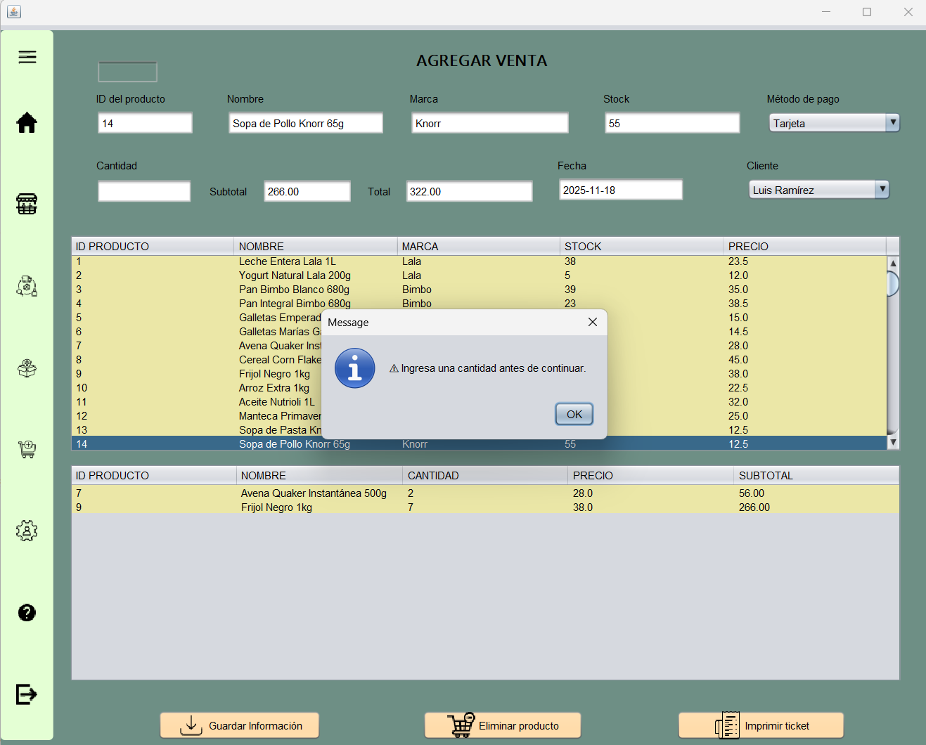 Ninguna
 |  |  |  |  |  |  |  | NF_AV006 | Evitar que se agregue cantidad superior al stock | Intentar agregar una cantidad mayor al stock disponible y verificar que se bloquee o muestre advertencia. | Bloqueo y mensaje “Stock insuficiente” | Se muestra la alerta de que se supera el stock en existencia | OK | Se podría enviar una actualización a la BD para que se ingrese el número de productos para llenar el "alamacén" en existencia
 |  |  |  |  |  |  |  | NF_AV007 | Si falla la BD al insertar, la venta no se pierde y muestra error | Simular desconexión de la base de datos al momento de registrar la venta y observar el comportamiento. | La app muestra error pero no se cierra | Todo bien | OK | Ninguna

VerPrducto
PRUEBAS FUNCIONALES |  |  |  |  |  |  | PRUEBAS NO FUNCIONALES
ID | Caso de Prueba | Entrada | Acción Esperada | Resultado Real | Estado | Observaciones | ID | Escenario | Acción | Resultado Esperado | Resultado Real | Estado | Observaciones | Evidencia
 |  |  |  |  |  |  | NF_VP001 | Ver datos del producto | Carga los datos necesarios del producto | Carga todo | Si carga los datos | OK | Ninguna | 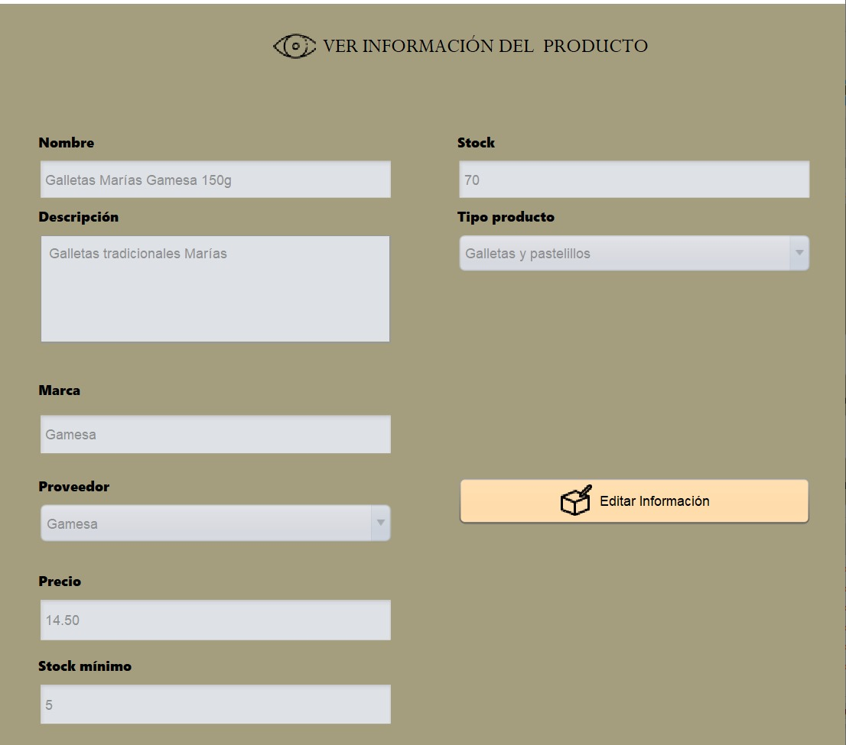

SuspProdu
PRUEBAS FUNCIONALES |  |  |  |  |  |  | PRUEBAS NO FUNCIONALES
ID | Caso de Prueba | Entrada | Acción Esperada | Resultado Real | Estado | Observaciones | ID | Escenario | Acción | Resultado Esperado | Resultado Real | Estado | Observaciones | Evidencia
 |  |  |  |  |  |  | NF_SP001 | Suspender un producto | Los datos no son utilizables haciendo inutilizable temporalmente | Carga todo | Si se supende | OK | Ninguna | 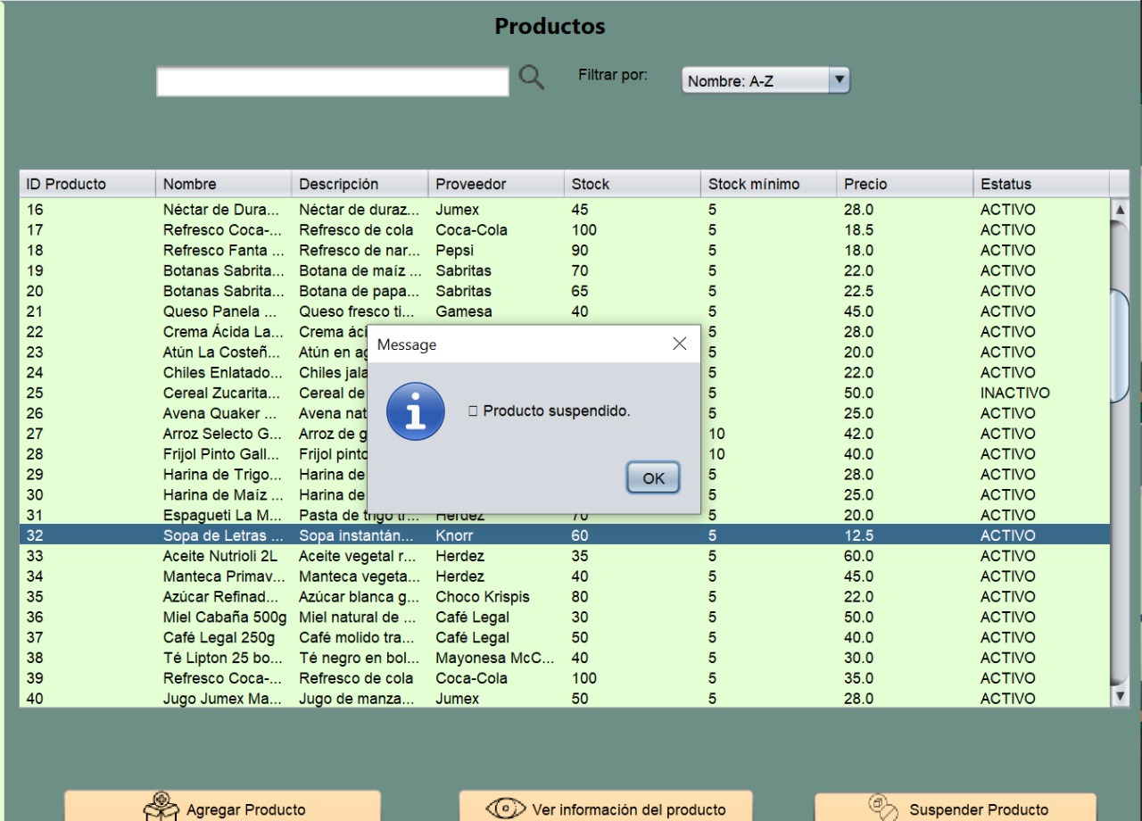

VerProveed
PRUEBAS FUNCIONALES |  |  |  |  |  |  | PRUEBAS NO FUNCIONALES
ID | Caso de Prueba | Entrada | Acción Esperada | Resultado Real | Estado | Observaciones | ID | Escenario | Acción | Resultado Esperado | Resultado Real | Estado | Observaciones | Evidencia
 |  |  |  |  |  |  | NF_VPV001 | Ver datos del proveedor | Carga los datos necesarios del proveedor | Carga todo | Si carga los datos | OK | Ninguna | 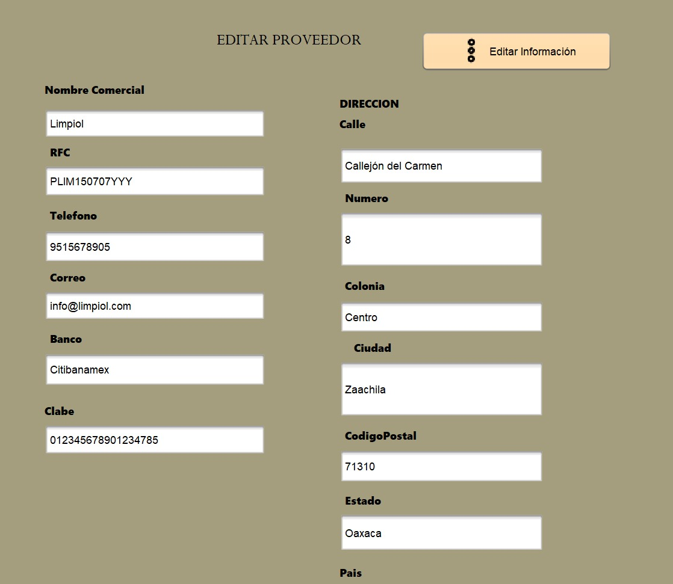

SuspProve
PRUEBAS FUNCIONALES |  |  |  |  |  |  | PRUEBAS NO FUNCIONALES
ID | Caso de Prueba | Entrada | Acción Esperada | Resultado Real | Estado | Observaciones | ID | Escenario | Acción | Resultado Esperado | Resultado Real | Estado | Observaciones | Evidencia
 |  |  |  |  |  |  | NF_SPV001 | Suspender un proveedor | El proveedor y sus datos pasa a ser inutilizable temporalmente | Carga todo | Si se supende | OK | Ninguna | 